Test Cases
Number | Title | Priority | Preconditions | Steps | Expected Result | Result
TC-1 | Страница "О нас". Тело. | Высокий |  | Перейти на http://130.193.37.179/app/about | На странице «О нас» должна быть информация о самом сайте. | Fail (BR-1)
ТС-2 | Страница "О нас". Шапка. | Высокий |  | Перейти на http://130.193.37.179/app/about | На странице "О нас" в шапке есть поле «Найти питомца», которое осуществляет поиск питомцев по сайту. | Fail (BR-2)
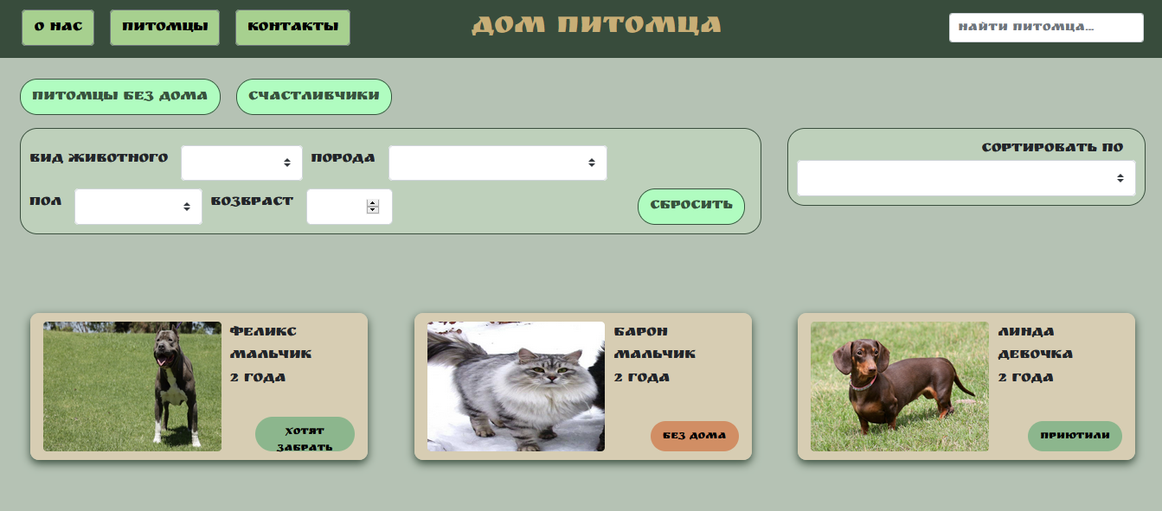
ТС-3 | Страница "О нас". Подвал. | Высокий |  | Перейти на http://130.193.37.179/app/about | На странице "О нас" в подвале есть ссылки на соцсети. | Fail (BR-3)
ТС-4 | Страница "Питомцы". Тело. | Высокий |  | Перейти на http://130.193.37.179/app/pets | На странице «Питомцы» должны быть поля ввода: «Вид животного», «Порода», «Пол», «Возраст» - в которые можно ввести информацию о питомце и получить отчет об имеющихся питомцах или о питомцах, которые получили приют. А также наличие поля фильтра «Сортировать по» в котором можно сортировать результаты о полученных питомцах по разным категориям(реальная страница сайта должна быть похожа на скриншот) | Pass
ТС-5 | Страница "Питомцы". Шапка. | Высокий |  | Перейти на http://130.193.37.179/app/pets | На странице "Питомцы" в шапке есть поле «Найти питомца», которое осуществляет поиск питомцев по сайту. | Pass
ТС-6 | Страница "Питомцы". Подвал. | Высокий |  | Перейти на http://130.193.37.179/app/pets | На странице "Питомцы" в подвале есть ссылки на соцсети. | Fail (BR-4)
ТС-7 | Страница "Контакты". Тело. | Высокий |  | Перейти на http://130.193.37.179/app/contacts | На странице «Контакты» должна быть информация о контактах с нами. | Pass
ТС-8 | Страница "Контакты". Шапка. | Высокий |  | Перейти на http://130.193.37.179/app/contacts | На странице «Контакты» в шапке есть поле «Найти питомца», которое осуществляет поиск питомцев по сайту. | Fail (BR-5)
ТС-9 | Страница "Контакты". Подвал. | Высокий |  | Перейти на http://130.193.37.179/app/contacts | На странице «Контакты» в подвале есть ссылки на соцсети. | Fail (BR-6)

